Towns
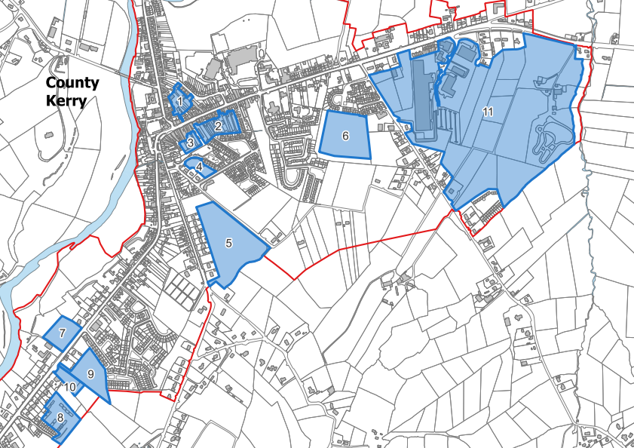
SCA Site Area, Density and Capacity |  |  |  |  |  |  |  | Servicing Status |  |  |  |  |  |  |  |  |  |  |  |  |  |  |  | Planning Status |  |  | Site Status |  | Area Status |  |  | Future Capacity at 2022 Plan Density |  |  | Future Capacity with Lowest Density under Compact Growth Guidelines |  |  |  |  |  | Requirement 2027 - 2030 |  |  | Requirement 2026 to 2030
Settlement | SCA Site No. | Zoning | Site Area (ha.) | Density | Capacity | Infill/ Brownfield/ Greenfield | Note | Lighting | Footpaths | Road Access | Water | Foul | Surface Water | Updated Tier | Proximity to Public Transport | Proximity to Primary Schools | Proximity to Secondary Schools | School Requirements | Community Facilities | Energy Infrastructure | Uisce Eireann Capacity Register 2025 - Wastewater | Uisce Eireann 10 Year Supply Capacity Register - Water | Flood Risk | Permission Granted/ Sought | No. of Units Permitted | Site Area Permitted | Commenced | Site Status (July 26) | Land With Permission Not Commenced (ha.) | Land with No Permission (ha.) | Land with Permission Commenced (ha.) | Area Remaining = Total minus commenced application area | Lowest Density Capacity - No. of Units | Lowest Density Capacity - Population on 2.74 National Average | Lowest Density | Lowest Density Capacity - No. of Units | Medium Density | Medium Density Capacity - No. of Units | High Density | Highest Density Capacity - No. of Units | Density Split | Unit Requirement - 2027 to 2030 | Land Requirement | Density Split | Unit Requirement - 2026 to 2030 | Land Requirement | Low Density |  |  | Med Density
Abbeyfeale | 1 | Town Centre | 0.57 | *33 | 18.81 | Brownfield | Requires Site Assembly | Y | Y | Y | Y | Y | Y | 1 | <1.5km | <1.5km | <1.5km |  |  | C. 200 kVA - 1 MVA | Green | Amber | No |  |  |  |  | No Permission |  | 0.57 |  | 0.57 | 19 | 52 | 33 | 19 | 33 | 19 | 33 | 19 | Units Required | 158 |  | Units Required | 211 |  | Units Required | 290 |  | Units Required | 290
Abbeyfeale | 2 | Town Centre | 1.05 | *33 | 34.65 | Brownfield | Requires Site Assembly | Y | Y | Y | Y | Y | Y | 1 | <1.5km | <1.5km | <1.5km |  |  | C. 200 kVA - 1 MVA | Green | Amber | Yes |  |  |  |  | No Permission |  | 1.05 |  | 1.05 | 35 | 95 | 33 | 35 | 33 | 35 | 33 | 35 | 20% @ 10uph | 32 | 3.16 | 20% @ 10uph | 42.2 | 4.22 | 20% @ 10uph | 58 | 5.8 | 20% @ 10uph | 58 | 5.8 |  | ha. | % | Ha. | %
Abbeyfeale | 3 | Town Centre | 0.26 | *33 | 8.58 | Brownfield | Requires Site Assembly | Y | Y | Y | Y | Y | Y | 1 | <1.5km | <1.5km | <1.5km |  |  | C. 200 kVA - 1 MVA | Green | Amber | Yes |  |  |  |  | No Permission |  | 0.26 |  | 0.26 | 9 | 24 | 33 | 9 | 33 | 9 | 33 | 9 | 10% @ 33uph | 16 | 0.48 | 10% @ 33uph | 21 | 0.64 | 10% @ 33uph | 29 | 0.9 | 10% @ 33uph | 29 | 0.9 | Brownfield | 3.28 | 24 | #REF! | 2
Abbeyfeale | 4 | New Resi | 0.38 | 22 | 8.36 | Infill |  | Y | Y | Y | Y | Y | Y | 1 | <1.5km | <1.5km | <1.5km |  |  | B. 50 - 200 kVA | Green | Amber | No |  |  |  |  | No Permission |  | 0.38 |  | 0.38 | 8 | 23 | 25 | 10 | 32.5 | 12 | 40 | 15 | 70% @ 25uph | 111 | 4.42 | 70% @ 25uph | 148 | 5.908 | 70% @ 25uph | 203 | 8.1 | 70% @ 32.5uph | 203 | 6.2 | Greenfield | 4.2 | 31 | #REF! | 39
Abbeyfeale | 5 | New Resi | 4.2 | 22 | 92.4 | Greenfield |  | Y | Y | Y | Y | Y | Y | 1 | <1.5km | <1.5km | <1.5km |  |  | B. 50 - 200 kVA | Green | Amber | No | 2660232 - 48 unitss, 2.081; 21594 - 68 units, 2.79ha.; 2460606 - 40 units, 1.76ha. Appeal Refused by ACP | 68 | 2.081 |  | Permission Granted | 2.081 | 2.119 |  | 4.2 | 92 | 253 | 25 | 105 | 32.5 | 137 | 40 | 168 | Total | 158 | 8.06 | Total | 211 | 10.77 |  | 290 | 14.80 |  | 290 | 12.92 | Infill | 6.08 | 45 | #REF! | 59
Abbeyfeale | 6 | New Resi | 2.7 | 22 | 59.4 | Infill |  | Y | Y | Y | Y | Y | Y | 1 | <1.5km | <1.5km | <1.5km |  |  | B. 50 - 200 kVA | Green | Amber | No |  |  |  |  | No Permission |  | 2.7 |  | 2.7 | 59 | 163 | 25 | 68 | 32.5 | 88 | 40 | 108 |  |  |  |  |  |  |  |  |  |  |  |  | Total | 13.56 | 100
Abbeyfeale | 7 | Residential Serviced Sites | 1 | 10 | 10 | Infill |  | Y | Y | Y | Y | Y | Y | 1 | <1.5km | <1.5km | <1.5km |  |  | B. 50 - 200 kVA | Green | Amber | No |  |  |  |  | No Permission |  | 1 |  | 1 | 10 | 27 | 10 | 10 | 10 | 10 | 10 | 10
Abbeyfeale | 8 | New Resi | 1.4 | 22 | 30.8 | Brownfield |  | Y | Y | Y | Y | Y | Y | 1 | <1.5km | <1.5km | 1.5/3km |  |  | C. 200 kVA - 1 MVA | Green | Amber | No |  |  |  |  | No Permission |  | 1.4 |  | 1.4 | 31 | 84 | 25 | 35 | 32.5 | 46 | 40 | 56
Abbeyfeale | 9 | Residential Serviced Sites | 1.5 | 10 | 15 | Infill |  | Y | Y | Y | Y | Y | Y | 1 | <1.5km | <1.5km | <1.5km |  |  | B. 50 - 200 kVA | Green | Amber | No |  |  |  |  | No Permission |  | 1.5 |  | 1.5 | 15 | 41 | 10 | 15 | 10 | 15 | 10 | 15
Abbeyfeale | 10 | Residential Serviced Sites | 0.5 | 10 | 5 | Infill |  | Y | Y | Y | Y | Y | Y | 1 | <1.5km | <1.5km | <1.5km |  |  | B. 50 - 200 kVA | Green | Amber | No |  |  |  |  | No Permission |  | 0.5 |  | 0.5 | 5 | 14 | 10 | 5 | 10 | 5 | 10 | 5
Abbeyfeale |  |  |  |  |  |  |  |  |  |  |  |  |  |  |  |  |  |  |  |  |  |  |  |  |  |  |  |  |  |  |  | 13.56 | 283 | 775 |  | 309 |  | 374 |  | 439

Castleconnell | 1 | New Resi | 0.26 | 22 | 5.72 | Infill |  | Y | Y | Y | Y | Y | Y | 1 | <1.5km | <1.5km | N/A |  |  | B. 50 - 200 kVA | Green | Green | No |  |  |  |  | No Permission |  | 0.26 |  | 0.26 | 6 | 16 | 35 | 9 | 42.5 | 11 | 50 | 13 | Units Required | 154 |  | Units Required | 205
Castleconnell | 2 | New Resi | 0.63 | 22 | 13.86 | Infill |  | Y | Y | Y | Y | Y | Y | 1 | <1.5km | <1.5km | N/A |  |  | C. 200 kVA - 1 MVA | Green | Green | No |  |  |  |  | No Permission |  | 0.63 |  | 0.63 | 14 | 38 | 35 | 22 | 42.5 | 27 | 50 | 32 | 20% @ 10uph | 31 | 3.08 | 20% @ 10uph | 41 | 4.1
Castleconnell | 3 | New Resi | 0.62 | 22 | 13.64 | Infill |  | Y | Y | Y | Y | Y | Y | 1 | <1.5km | <1.5km | N/A |  |  | C. 200 kVA - 1 MVA | Green | Green | No |  |  |  |  | No Permission |  | 0.62 |  | 0.62 | 14 | 37 | 35 | 22 | 42.5 | 26 | 50 | 31 | 80% @ 35uph | 123 | 3.52 | 80% @ 35uph | 164 | 4.69 |  |  | ha. | %
Castleconnell | 4 | New Resi | 6.1 | 22 | 134.2 | Infill |  | Y | Y | Y | Y | Y | S | 2 | <1.5km | <1.5km | N/A |  |  | B. 50 - 200 kVA | Green | Green | No | 2360866 - 74 units | 74 | 5.2 | 74 | Commenced -Reduced area available |  | 3.13 | 5.2 | 3.13 | 69 | 189 | 35 | 110 | 42.5 | 133 | 50 | 157 | Total | 154 | 6.6 | Total | 205 | 8.79 |  | Brownfield | 0 | 0
Castleconnell | 5 | New Resi | 0.49 | 22 | 10.78 | Infill |  | Y | Y | Y | Y | Y | S | 2 | <1.5km | <1.5km | N/A |  |  | B. 50 - 200 kVA | Green | Green | No | 25327 - 2units | 2 | 0.121 |  | Permission Granted | 0.121 | 0.369 |  | 0.49 | 11 | 30 | 35 | 17 | 42.5 | 21 | 50 | 25 |  |  |  |  |  |  |  | Greenfield | 1.3 | 11
Castleconnell | 6 | Residential Serviced Sites | 1.1 | 10 | 11 | Infill | Pre Planning 562893 - 25 units | S | S | Y | Y | Y | S | 2 | <1.5km | <1.5km | N/A |  |  | C. 200 kVA - 1 MVA | Green | Green | No |  |  |  |  | No Permission |  | 1.1 |  | 1.2 | 12 | 33 | 35 | 42 | 42.5 | 51 | 50 | 60 |  |  |  |  |  |  |  | Infill | 7.93 | 89
Castleconnell | 7 | Residential Serviced Sites | 1.4 | 10 | 14 | Greenfield |  | S | S | Y | Y | Y | S | 2 | <1.5km | <1.5km | N/A |  |  | A. 0 - 50 kVA | Green | Green | No |  |  |  |  | No Permission |  | 1.4 |  | 1.3 | 13 | 36 | 35 | 46 | 42.5 | 55 | 50 | 65 |  |  |  |  |  |  |  | Total | 9.23 | 100
Castleconnell | 8 | Residential Serviced Sites | 1.6 | 10 | 16 | Infill |  | S | S | Y | Y | Y | S | 2 | <1.5km | <1.5km | N/A |  |  | C. 200 kVA - 1 MVA | Green | Green | No |  |  |  |  | No Permission |  | 1.6 |  | 1.6 | 16 | 44 | 35 | 56 | 42.5 | 68 | 50 | 80
Castleconnell |  |  |  |  |  |  |  |  |  |  |  |  |  |  |  |  |  |  |  |  |  |  |  |  |  |  |  |  |  |  |  | 9.23 | 154 | 422 |  | 323 |  | 392 |  | 462

Caherconlish | 1 | New Resi | 3.58 | 22 | 78.76 | Infill | Pre Planning 1032260 - 58 units | Y | Y | Y | Y | Y | Y | 1 | <1.5km | <1.5km | N/A |  |  | B. 50 - 200 kVA | Green | Green | No |  |  |  |  | No Permission |  | 3.58 |  | 3.58 | 79 | 216 | 25 | 90 | 32.5 | 116 | 40 | 143 | Units Required | 94 |  | Units Required | 125
Caherconlish | 2 | New Resi | 0.439 | 22 | 9.658 | Infill |  | Y | Y | Y | Y | Y | Y | 1 | <1.5km | <1.5km | N/A |  |  | B. 50 - 200 kVA | Green | Green | No |  |  |  |  | No Permission |  | 0.439 |  | 0.439 | 10 | 26 | 25 | 11 | 32.5 | 14 | 40 | 18 | 20% @ 10dph | 19 | 1.88 | 20% @ 10dph | 25 | 2.5 |  |  | ha. | %
Caherconlish | 3 | New Resi | 0.234 | 22 | 5.148 | Infill |  | Y | Y | Y | Y | Y | Y | 1 | <1.5km | <1.5km | N/A |  |  | B. 50 - 200 kVA | Green | Green | No |  |  |  |  | No Permission |  | 0.234 |  | 0.234 | 5 | 14 | 25 | 6 | 32.5 | 8 | 40 | 9 | 80% @ 25dph | 75 | 3.01 | 80% @ 25dph | 100 | 4.0 |  | Brownfield | 0 | 0
Caherconlish | 4 | New Resi | 2.094 | 22 | 46.068 | Infill |  | S | S | Y | Y | S | S | 2 | <1.5km | <1.5km | N/A |  |  | B. 50 - 200 kVA | Green | Green | No |  |  |  |  | No Permission |  | 2.094 |  | 2.094 | 46 | 126 | 25 | 52 | 32.5 | 68 | 40 | 84 | Total | 94 | 4.89 | Total | 125 | 6.5 |  | Greenfield | 0 | 0
Caherconlish | 5 | Residential Serviced Sites | 2.085 | 10 | 20.85 | Infill | Pre Planning - 1049863 - 110 units | Y | Y | Y | Y | Y | Y | 1 | <1.5km | <1.5km | N/A |  |  | C. 200 kVA - 1 MVA | Green | Green | No |  |  |  |  | No Permission |  | 2.085 |  | 2.085 | 21 | 57 | 10 | 21 | 10 | 21 | 10 | 21 |  |  |  |  |  |  |  | Infill | 8.432 | 100
Caherconlish | 6 | Town Centre | 0 | 10 | 0 | Infill |  | Y | Y | Y | Y | Y | Y | 1 | <1.5km | <1.5km | N/A |  |  |  | Green | Green | No | 21550 | 7 | 0.22 | 7 | Complete |  |  | 0.22 | 0 | 0 | 0 |  |  |  |  |  |  |  |  |  |  |  |  |  | Total | 8.432 | 100
Caherconlish |  |  |  |  |  |  |  |  |  |  |  |  |  |  |  |  |  |  |  |  |  |  |  |  |  |  |  |  |  |  |  | 8.432 | 160 | 440 |  | 180 |  | 227 |  | 275

Rathkeale | 1 | New Resi | 0.4 | 22 | 8.8 | Infill |  | Y | Y | Y | Y | Y | S | 2 | <1.5km | <1.5km | <1.5km |  |  | B. 50 - 200 kVA | Green | Amber | No |  |  |  |  | No Permission |  | 0.4 |  | 0.4 | 9 | 24 | 25 | 10 | 32.5 | 13 | 40 | 16 | Units Required | 110 |  | Units Required | 147
Rathkeale | 2 | New Resi | 1.039 | 22 | 22.858 | Infill |  | Y | Y | Y | Y | Y | S | 2 | <1.5km | <1.5km | <1.5km |  |  | B. 50 - 200 kVA | Green | Amber | No |  |  |  |  | No Permission |  | 1.039 |  | 1.039 | 23 | 63 | 25 | 26 | 32.5 | 34 | 40 | 42 | 20% @ 10dph | 22 | 2.2 | 20% @ 10dph | 29 | 2.94 |  |  | ha. | %
Rathkeale | 3 | New Resi | 1.57 | 22 | 34.54 | Infill |  | Y | Y | Y | Y | Y | Y | 1 | <1.5km | <1.5km | <1.5km |  |  | B. 50 - 200 kVA | Green | Amber | No |  |  |  |  | No Permission |  | 1.57 |  | 1.57 | 35 | 95 | 25 | 39 | 32.5 | 51 | 40 | 63 | 80% @ 25dph | 88 | 3.52 | 80% @ 25dph | 118 | 4.70 |  | Brownfield | 0 | 0
Rathkeale | 4 | New Resi | 0.36 | 22 | 7.92 | Infill |  | Y | Y | Y | Y | Y | Y | 1 | <1.5km | <1.5km | <1.5km |  |  | C. 200 kVA - 1 MVA | Green | Amber | No |  |  |  |  | No Permission |  | 0.36 |  | 0.36 | 8 | 22 | 25 | 9 | 32.5 | 12 | 40 | 14 | Total | 110 | 5.72 | Total | 147 | 7.64 |  | Greenfield | 3.955 | 41
Rathkeale | 5 | New Resi | 0.601 | 22 | 13.222 | Infill |  | Y | Y | Y | Y | Y | Y | 1 | <1.5km | <1.5km | <1.5km |  |  | B. 50 - 200 kVA | Green | Amber | No |  |  |  |  | No Permission |  | 0.601 |  | 0.601 | 13 | 36 | 25 | 15 | 32.5 | 20 | 40 | 24 |  |  |  |  |  |  |  | Infill | 5.667 | 59
Rathkeale | 6 | New Resi | 0.82 | 22 | 18.04 | Greenfield |  | Y | Y | Y | Y | Y | Y | 1 | <1.5km | <1.5km | <1.5km |  |  | B. 50 - 200 kVA | Green | Amber | No |  |  |  |  | No Permission |  | 0.82 |  | 0.82 | 18 | 49 | 25 | 21 | 32.5 | 27 | 40 | 33 |  |  |  |  |  |  |  | Total | 9.622 | 100
Rathkeale | 7 | New Resi | 1.27 | 22 | 27.94 | Infill |  | Y | Y | Y | Y | Y | Y | 1 | <1.5km | <1.5km | <1.5km |  |  | B. 50 - 200 kVA | Green | Amber | No |  |  |  |  | No Permission |  | 1.27 |  | 1.27 | 28 | 77 | 25 | 32 | 32.5 | 41 | 40 | 51
Rathkeale | 8 | New Resi | 1.35 | 22 | 29.7 | Greenfield |  | Y | Y | Y | Y | Y | S | 2 | <1.5km | <1.5km | <1.5km |  |  | B. 50 - 200 kVA | Green | Amber | No |  |  |  |  | No Permission |  | 1.35 |  | 1.35 | 30 | 81 | 25 | 34 | 32.5 | 44 | 40 | 54
Rathkeale | 9 | Residential Serviced Sites | 0.427 | 10 | 4.27 | Infill |  | Y | Y | Y | Y | Y | Y | 1 | <1.5km | <1.5km | <1.5km |  |  | B. 50 - 200 kVA | Green | Amber | No |  |  |  |  | No Permission |  | 0.427 |  | 0.427 | 4 | 12 | 10 | 4 | 10 | 4 | 10 | 4
Rathkeale | 10 | Residential Serviced Sites | 1.785 | 10 | 17.85 | Greenfield |  | Y | S | Y | Y | Y | Y | 2 | <1.5km | <1.5km | <1.5km |  |  | A. 0 - 50 kVA | Green | Amber | No |  |  |  |  | No Permission |  | 1.785 |  | 1.785 | 18 | 49 | 10 | 18 | 10 | 18 | 10 | 18
Rathkeale |  |  | 9.622 |  |  |  |  |  |  |  |  |  |  |  |  |  |  |  |  |  |  |  |  |  |  |  |  |  |  |  |  | 9.622 | 185 | 507 |  | 207 |  | 263 |  | 319

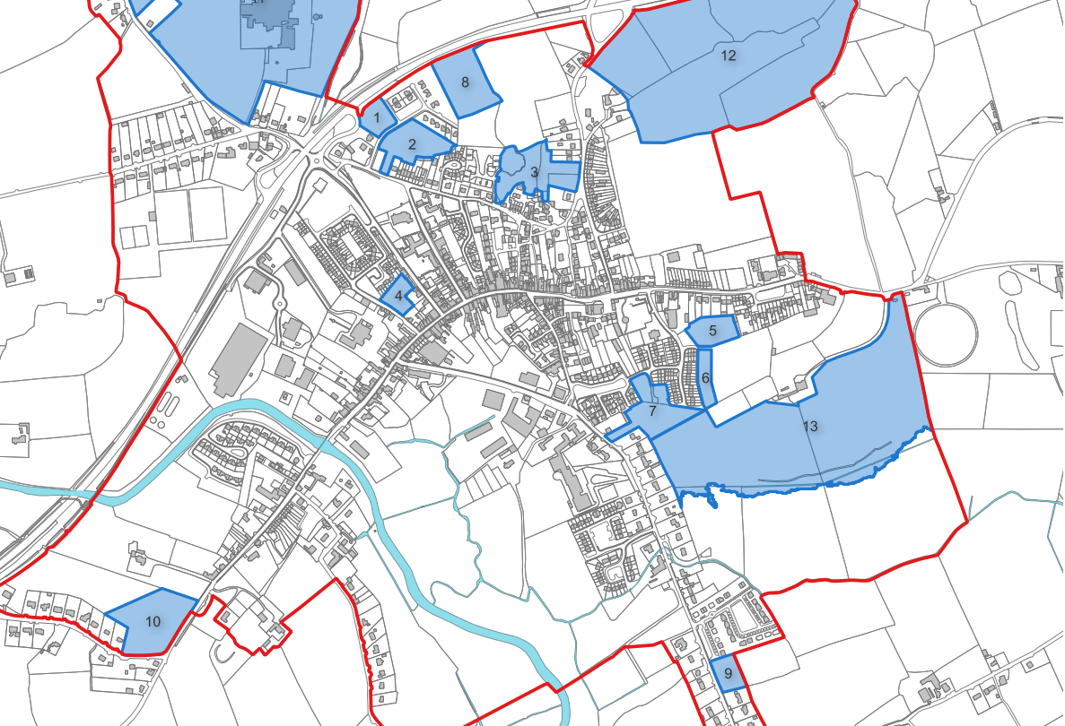
Kilmallock | 1 | Residential Development Area | 3.88 | 22 | 85.36 | Infill |  | Y | Y | Y | S | Y | Y | 2 | <1.5km | <1.5km | <1.5km |  |  | A. 0 - 50 kVA | Green | Amber | No | 2326 - 28 units | 28 | 1.25 |  | Under Construction | 1.25 | 2.63 |  | 3.88 | 85 | 234 | 25 | 97 | 32.5 | 126 | 40 | 155 | Units Required | 122 |  | Units Required | 162 |  |  |  | ha. | %
Kilmallock | 2 | Residential Serviced Sites | 3.79 | 10 | 37.9 | Infill | Pre Planning for 26 units | Y | Y | Y | Y | Y | Y | 1 | <1.5km | <1.5km | <1.5km |  |  | A. 0 - 50 kVA | Green | Amber | No |  |  |  |  | No Permission |  | 3.79 |  | 3.79 | 38 | 104 | 10 | 38 | 10 | 38 | 10 | 38 | 20% @ 10dph | 24 | 2.44 | 20% @ 10dph | 32 | 3.24 |  | Brownfield | 0 | 0
Kilmallock | 8 | Residential Serviced Sites | 3.73 | 10 | 37.3 | Greenfield |  | Y | Y | Y | Y | Y | Y | 1 | <1.5km | <1.5km | <1.5km |  |  | A. 0 - 50 kVA | Green | Amber | No |  |  |  |  | No Permission |  | 3.73 |  | 3.73 | 37 | 102 | 10 | 37 | 10 | 37 | 10 | 37 | 80% @ 25dph | 98 | 3.90 | 80% @ 25dph | 130 | 5.18 |  | Greenfield | 3.73 | 18
Kilmallock | 9 | Residential Development Area | 5.33 | 22 | 117.26 | Infill |  | Y | Y | Y | Y | Y | Y | 1 | <1.5km | <1.5km | <1.5km |  |  | A. 0 - 50 kVA | Green | Amber | No |  |  |  |  | No Permission |  | 5.33 |  | 5.33 | 117 | 321 | 25 | 133 | 32.5 | 173 | 40 | 213 | Total | 122 | 6.34 | Total | 162 | 8.42 |  | Infill | 17.24 | 82
Kilmallock | 10 | Residential Development Area | 4.24 | 22 | 93.28 | Infill |  | Y | Y | Y | Y | Y | Y | 1 | <1.5km | <1.5km | <1.5km |  |  | A. 0 - 50 kVA | Green | Amber | No | 2460788 - 42 units on 1.64 | 42 | 1.64 |  | Under Construction | 1.64 | 2.6 |  | 4.24 | 93 | 256 | 25 | 106 | 32.5 | 138 | 40 | 170 |  |  |  |  |  |  |  | Total | 20.97 | 100
Kilmallock |  |  | 20.97 |  |  |  |  |  |  |  |  |  |  |  |  |  |  |  |  |  |  |  |  |  |  |  |  |  |  |  |  | 20.97 | 371 | 1017 |  | 411 |  | 512 |  | 613

